Вопросы
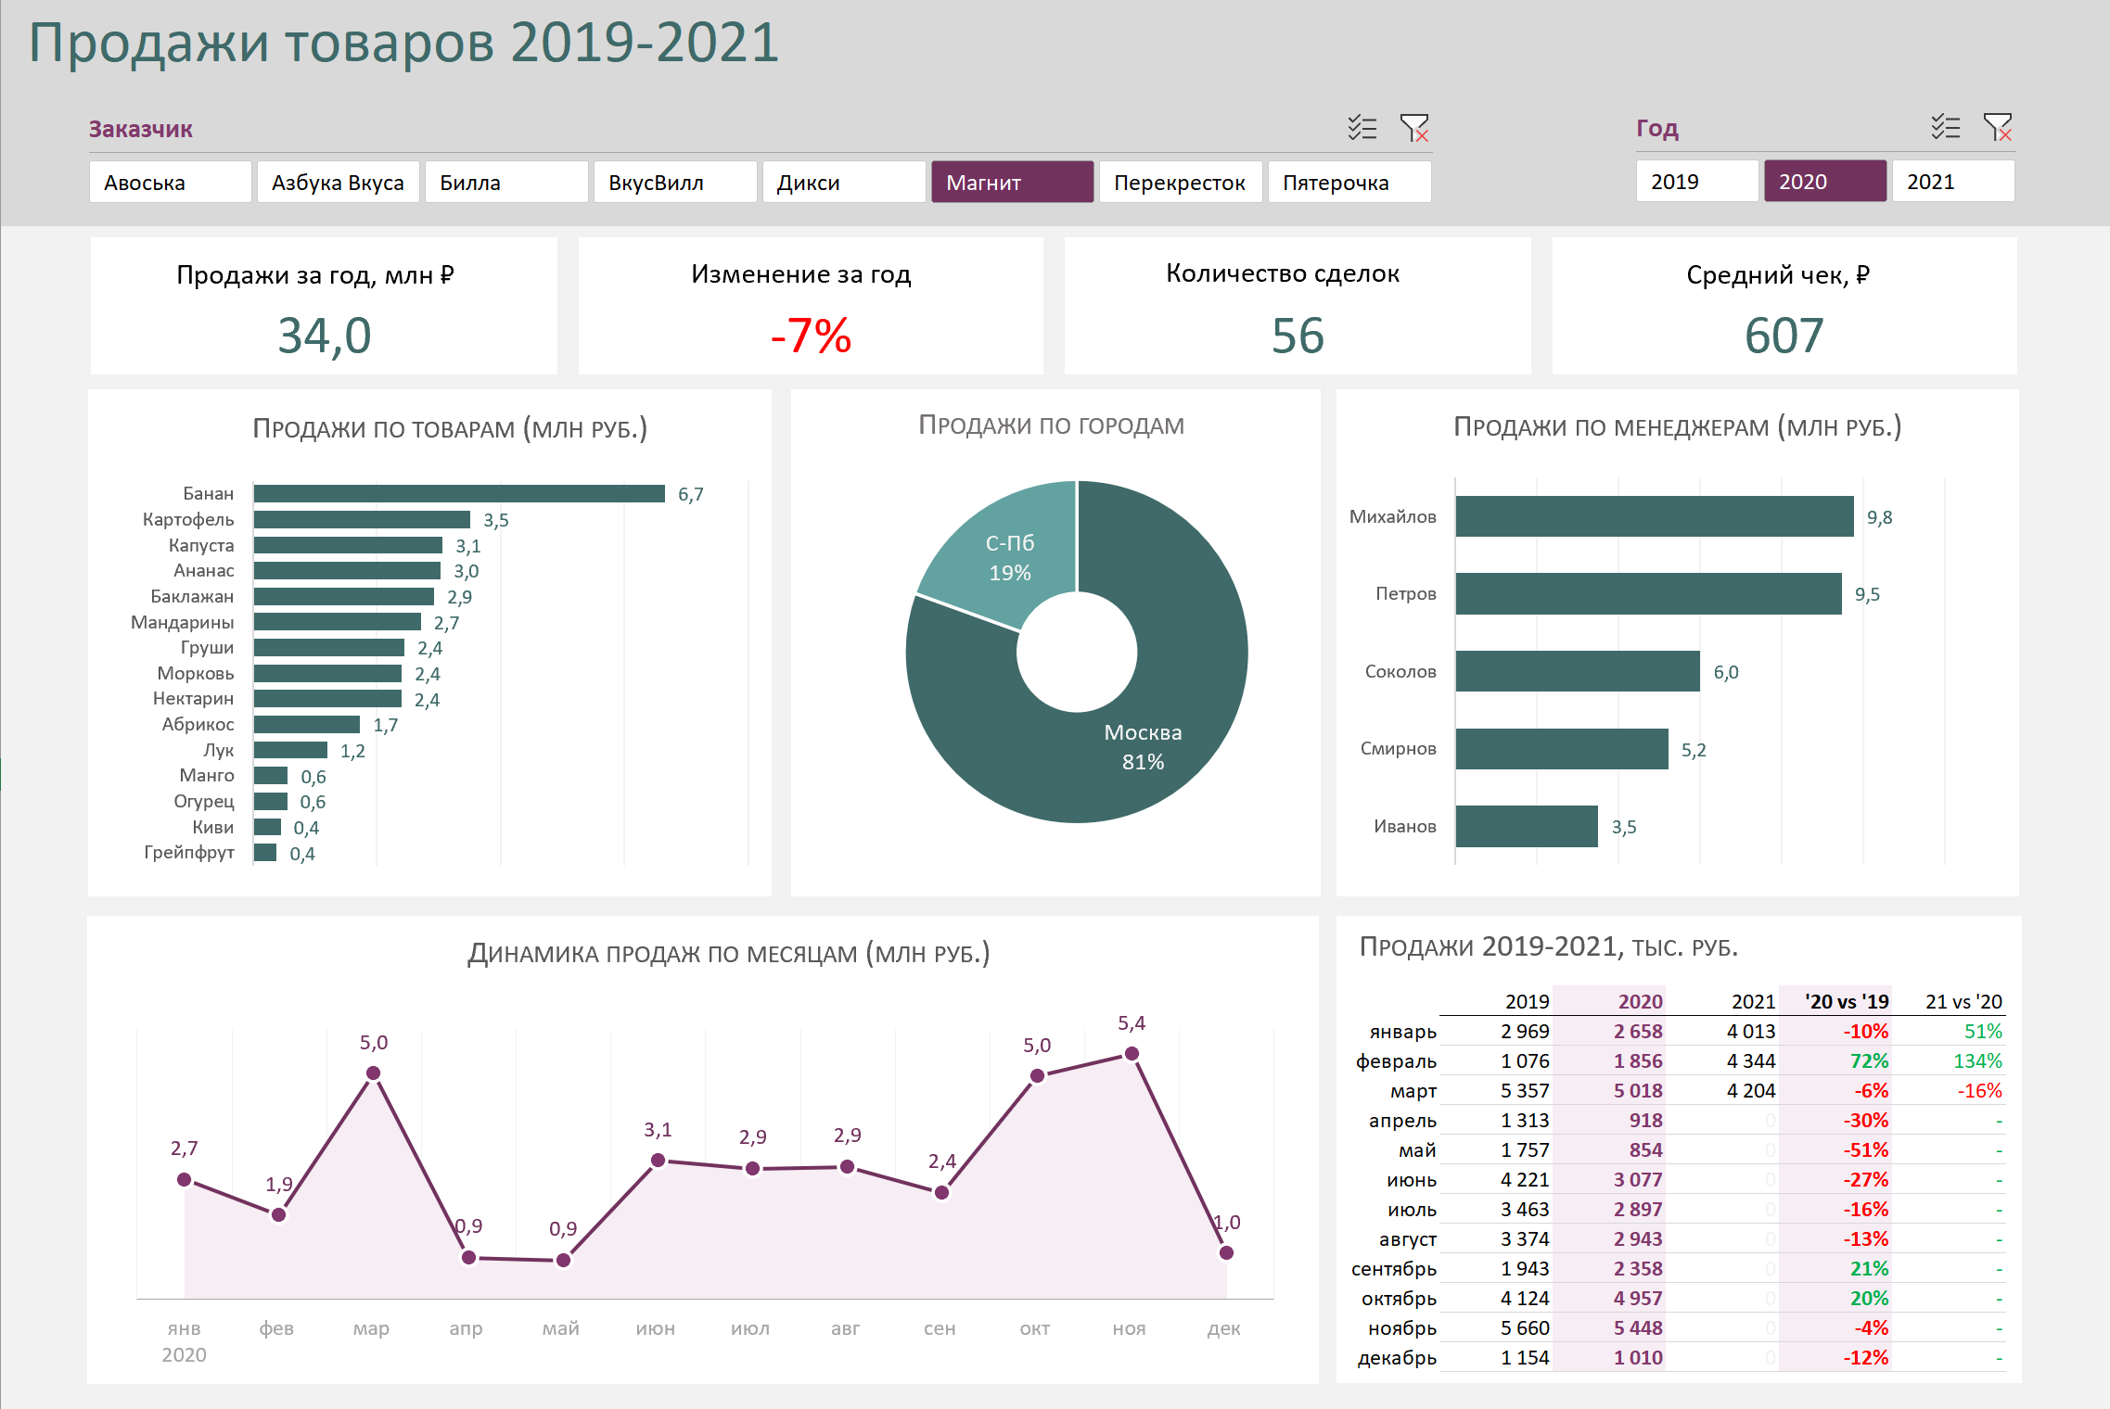
Планируем дашборд

 | Смыслы
 | • Для кого дашборд | Директор по продажам
 | • Цель дашборда | Видеть разбивку продаж по товарам, менеджерам и городам, динамику продаж по месяцам и сравнение с прошлым годом. Все это в разрезе заказчиков
 | • Какие выводы надо делать | Понять, какие товары самые популярные, кто самый продуктивный из менеджеров, падают или растут продажи в сравнении с прошлым годом
 | • Какие решения принимать | Все хорошо или все плохо с продажами; кому из менеджеров выплачивать премию, а кого брать на контроль; как изменять линейку товаров
 | Конструкция
 | • Какие показатели ключевые | Продажи за год, изменение к прошлому году, количество сделок и средний чек
 | • Какие показатели отражать | Продажи по товарам, городам, менеджерам, динамика по месяцам, динамика к прошлому году
 | • За какой период данные | 2019-2021 год, разбивка по месяцам
 | • Частота обновления | Ежемесячно
 | • Какие фильтры | Год, Заказчик

Дашборд
Продажи товаров 2019-2021

Продажи за год, млн ₽ |  | Изменение за год |  | Количество сделок |  |  |  |  | Средний чек, ₽
 | 23.4 |  | +26.4% |  | 35 |  |  |  |  | 668

Продажи по товарам (млн руб.)
 | Итог
Морковь | 3,804
Капуста | 3,093
Картофель | 2,889
Мандарины | 2,303
Нектарин | 1,986
Лук | 1,801
Манго | 1,665
Персик | 1,556
Груши | 1,443
Киви | 917
Абрикос | 804
Банан | 506
Огурец | 351
Баклажан | 278
Продажи по городам
 | Итог
Москва | 19,052
С-Пб | 4,345
Продажи по менеджерам (млн руб.)
 | Итог
Смирнов | 7,571
Петров | 6,291
Соколов | 4,753
Иванов | 2,867
Михайлов | 1,915

Динамика продаж по месяцам (млн руб.)
 | Сумма по полю Продажи (тыс. руб) | Сумма по полю Продажи (тыс. руб)2
янв | 3,473 | 3,473
фев | 2,029 | 2,029
мар | 1,608 | 1,608
апр | 1,885 | 1,885
май | 1,677 | 1,677
июл | 3,381 | 3,381
авг | 2,827 | 2,827
сен | 1,944 | 1,944
окт | 2,703 | 2,703
ноя | 211 | 211
дек | 1,658 | 1,658
Продажи 2019-2021, тыс. руб.

 |  |  |  |  |  |  |  | 2019 | 2020 | 2021 | '20 vs '19 | 21 vs '20
 |  |  |  |  |  | 1 | январь | 2,997 | 3,473 | 809 | 16% | -77%
 |  |  |  |  |  | 2 | февраль | 2,030 | 2,029 | 540 | 0% | -73%
 |  |  |  |  |  | 3 | март | 1,636 | 1,608 | 3,100 | -2% | 93%
 |  |  |  |  |  | 4 | апрель | 768 | 1,885 | 0 | 146% | -
 |  |  |  |  |  | 5 | май | 616 | 1,677 | 0 | 172% | -
 |  |  |  |  |  | 6 | июнь | 241 | 0 | 0 | - | -
 |  |  |  |  |  | 7 | июль | 2,565 | 3,381 | 0 | 32% | -
 |  |  |  |  |  | 8 | август | 2,001 | 2,827 | 0 | 41% | -
 |  |  |  |  |  | 9 | сентябрь | 830 | 1,944 | 0 | 134% | -
 |  |  |  |  |  | 10 | октябрь | 2,029 | 2,703 | 0 | 33% | -
 |  |  |  |  |  | 11 | ноябрь | 677 | 211 | 0 | -69% | -
 |  |  |  |  |  | 12 | декабрь | 2,127 | 1,658 | 0 | -22% | -

